상품제안서
MR-2000T 한경희 충전식 전기모기채 (고급형) | 상품코드: F24281

 |  |  |  |  |  |  | 02-412-0044 | www.easy1.co.kr
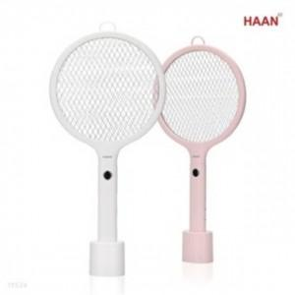

【상세/제작정보】 | 제품색상 : 화이트, 핑크 카톤단위당수량 : 15개 인쇄방법 : 실크인쇄, 레이져인쇄 기본수량 미만시 기본인쇄비용발생

【인쇄/포장옵션】 | 실크, 레이저 / 포장지포장

【공급단가】 | 수량 | 50~ | 100~ | 500~ | 1,000~ | 2,000~
*VAT별도 | 단가 | 24,700원 | 24,320원 | 23,750원 | 22,800원 | 21,850원

【상품 URL】 | https://dev.easy1.co.kr:443/src/goods_detail.php?gdno=24281

